Instruções
INSTRUÇÕES:

1. Parâmetros: Preencher descrição da Empresa

Ano 0 | 2026

Plano de atividade e orçamento (PAO) | 2027-2029

2. Pressupostos Macroeconómicos:
 | % | 2025 | 2026 | 2027 | 2028 | 2029
 | PIB nominal | 6.9 | 6.8 | 5.3 | 4.5 | 4.0
 | PIB e componentes da despesa em termos reais*
 | PIB | 1.9 | 1.8 | 1.7 | 1.7 | 1.8
 | Consumo Privado | 2.7 | 1.5 | 1.8 | 1.6 | 1.8
 | Consumo Público | 1.8 | 1.5 | 1.2 | 0.7 | 0.6
 | Investimento | 1.0 | 3.0 | -1.7 | 1.2 | 2.0
 | Exportações | 4.9 | 3.4 | 3.1 | 2.0 | 1.8
 | Importações | 5.2 | 3.3 | 1.5 | 1.0 | 1.3
 | Evoluções dos Preços
 | IPC | 3.5 | 3.5 | 2.8 | 2.5 | 2.3
 | Fonte: Direção Regional de Estatística da Madeira (DREM)

3. Nas folhas de cálculo com separadores cor laranja, azul e verde deve proceder ao preenchimento das células a cor dourado, quando se aplique. O preenchimento destas células irá preencher de forma automática os dados nos restantes separadores.

4. Deve ter em consideração as notas apresentadas nas folhas de cálculo, as quais podem ajudar na elaboração do PAO.

5. Caso seja necessário introduzir linhas e/ou alterar formúlas deve seguir os passos do ponto seguinte "APOIO".

APOIO:

1. Para desproteger folhas e ter acesso total às mesmas, posicione-se na folha que pretende desproteger, seguidamente deve aceder ao Menu "Rever" e selecionar o Botão "desproteger folha".
2. Ao efetuar o passo 1, passará a ter o domínio da folha desprotegida podendo alterar formúlas (se aplicável), alterar a formatação condicionada ou inserir linhas.
3. Caso seja necessário inserir linhas deve ter em conta os seguintes exemplos, de forma a não comprometer os somatórios existentes na folhas de cálculo:
3.1 Exemplo 1: Balanço - Introdução de uma nova rubrica no Ativo Corrente.
1º Deve selecionar a última célula do ativo Corrente, neste exemplo "Caixa e depósitos bancários"

2º Seleccionar o botão direito do rato e seguidamente selecionar o comando "Inserir". Após aberturas das opções selecionar inserir linha.

3.2 Exemplo 2: Investimentos - Introdução de um novo investimento (no exemplo: Investimento 6)
1º Deve selecionar o último Investimento (Investimento 5), tal como demonstrado na imagem infra (no caso da figura abaixo seleciona-se da linha 32 à linha 36).
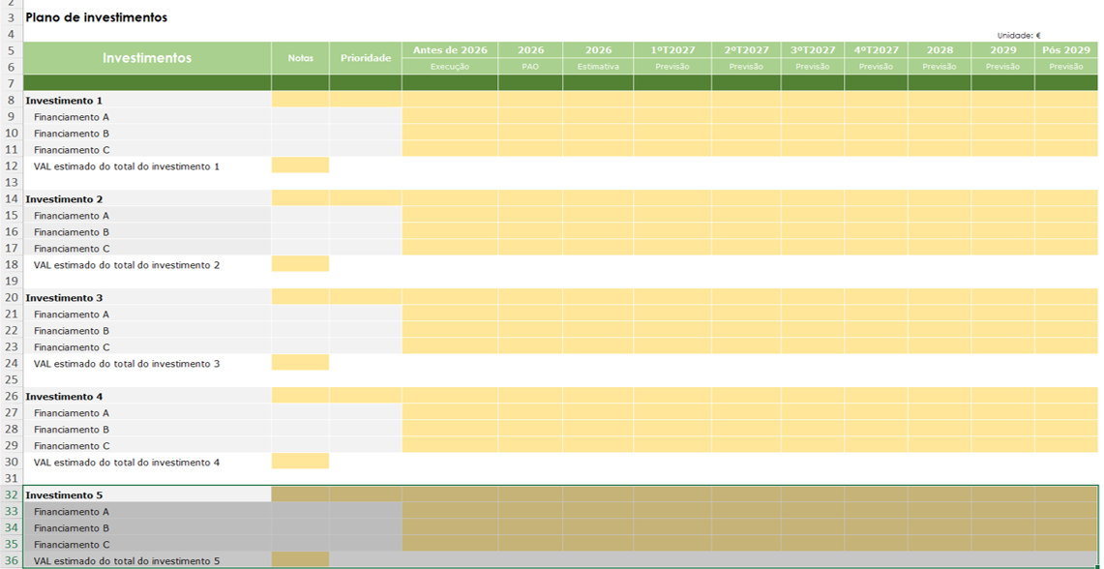

2º Seleccione o botão direito do rato e seguidamente selecione o comando "Copiar".

3º Selecione a linha imediatamente abaixo das informações relativas ao investimento anterior (no exemplo acima, seleciona-se a linha 37). Em seguida, clique com o botão direito do rato sobre a linha selecionada, posteriormente escolha a opção "Inserir Células Copiadas" e posteriormente selecione "Mover células para baixo".

